Бланк заказа
Бланк заказа фасадов из алюминевого профиля

Заказчик | Интехпром Гульназ
Дата принятия заказа | 2025-11-01

MZ 01
MZ 04
MZ 07
MZ 13
MF 20
MF 30

 | Фасад размер 1 | Фасад размер 2 | Фасад размер 3 | Фасад размер 4 | Фасад размер 5
Тип профиля | MF 30
Цвет профиля | Латунь A21
Вставка | Стекло бронза
Высота А, мм | 936
Ширина В, мм | 447
Количество петель | 2
Расстояние Х, мм
Расстояние У, мм
Сторона петления по лицевой | Левое
Количество рамок.. | 4

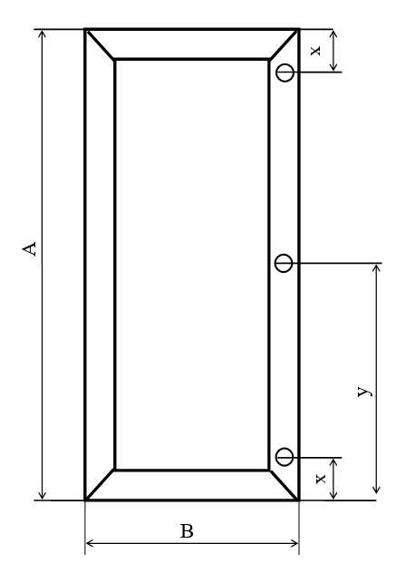
 |  | Вставка 4мм
 |  | Стекло прозрачное (зеленое) | Стекло графит | Стекло феникс графит | Стекло Флутс
 |  | Стекло осветленное | Стекло бронза | Стекло феникс бронза

 |  | Цвет профиля
 |  | Серебро A00 | Черный мат. А26 | Белый мат. А 11
 |  | Латунь A21 | Черный браш А25 | Инокса A04

